Товары для финальной работы
Выберите один из товаров
Описание | Товар 1 | Товар 2 | Товар 3
Фото |  | 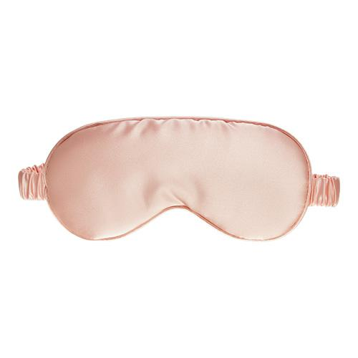 | 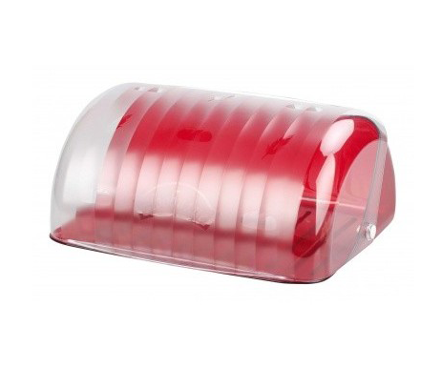
Наименование | Кинетический песок | Маска для сна | Хлебница
Характеристики | Состав: кварцевый песок, полимер Длина упаковки — 31 см Высота упаковки — 4 см Ширина упаковки — 23 см Вес товара с упаковкой — 1090 г | Материал: натуральный шелк 100% Длина упаковки — 23 см Высота упаковки — 5 см Ширина упаковки — 11 см Вес товара с упаковкой — 200 г | Материал: пластик Длина упаковки — 32 см Высота упаковки — 25 см Ширина упаковки — 15 см Вес товара с упаковкой — 500 г
Себестоимость | 280 руб. | 100 руб. | 375 руб.
CV в покупку | 90% | 90% | 90%
Особенности | Средний ценовой сегмент | Средний ценовой сегмент | Средний ценовой сегмент
Форма юрлица | ИП | ИП | ИП
Налог | УСН 6% | УСН 6% | УСН 6%

